餐饮环节
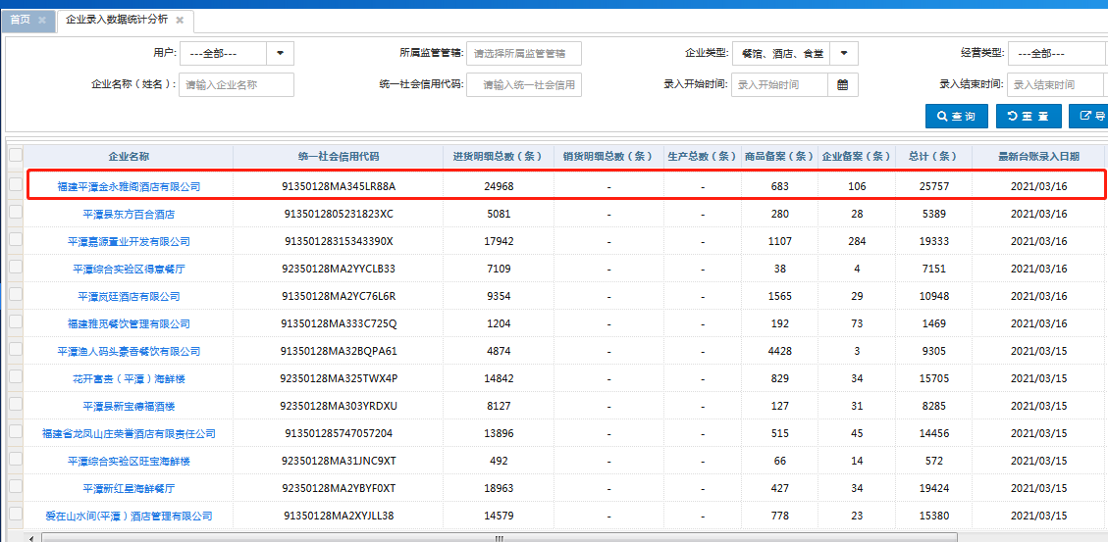
一品一码工作推进情况统计表 （社会餐饮）
序号 | 主体名称 | 监管机构 | 5月台账数 | 6月台账数 | 7月台账数 | 8月台账数 | 9月台账数 | 10月台账数 | 11月台账数 | 12月台账数 | 总计
1 | 福建平潭金永雅阁酒店有限公司 | 坛东分局 | 1284 | 1303 | 1395 | 1569 | 1598 | 1000 | 1575 | 1651 | 11375
2 | 平潭麒麟荣誉国际酒店有限公司 | 金井分局 | 567 | 886 | 1203 | 1475 | 1711 | 1225 | 1868 | 1847 | 10782
3 | 福建省平潭龙凤豪香国际酒店有限公司 | 坛东分局 | 916 | 737 | 1188 | 1717 | 1035 | 390 | 694 | 691 | 7368
4 | 爱在山水间(平潭）酒店管理有限公司 | 金井分局 | 769 | 767 | 1580 | 1075 | 685 | 536 | 831 | 833 | 7076
5 | 平潭新红星海鲜餐厅 | 坛东分局 | 734 | 911 | 841 | 859 | 997 | 683 | 1048 | 972 | 7045
6 | 福建省龙凤山庄荣誉酒店有限责任公司 | 坛东分局 | 680 | 1077 | 901 | 1049 | 932 | 700 | 718 | 842 | 6899
7 | 平潭综合实验区嗨火锅店 | 坛东分局 | 766 | 662 | 749 | 906 | 782 | 505 | 804 | 929 | 6103
8 | 平潭安泰海鲜楼 | 坛东分局 | 341 | 370 | 701 | 1058 | 921 | 658 | 984 | 1068 | 6101
9 | 花开富贵（平潭）海鲜楼 | 坛东分局 | 992 | 817 | 877 | 986 | 658 | 400 | 536 | 627 | 5893
10 | 平潭海坛渡假娱乐有限公司 | 坛东分局 | 233 | 170 | 863 | 1603 | 1189 | 874 | 545 | 196 | 5673
11 | 平潭综合实验区嗯多自助餐厅 | 坛西分局 | 523 | 62 | 367 | 929 | 1347 | 0 | 1326 | 186 | 4740
12 | 平潭悦四海餐饮有限公司 | 坛东分局 | 544 | 432 | 518 | 801 | 833 | 360 | 387 | 520 | 4395
13 | 福建省平潭县海坛假日大酒店有限公司 | 坛西分局 | 378 | 418 | 713 | 742 | 574 | 241 | 617 | 606 | 4289
14 | 平潭岚廷酒店有限公司 | 食品处 | 769 | 1025 | 758 | 663 | 526 | 205 | 119 | 88 | 4153
15 | 平潭县阿瓦山寨主题餐厅 | 坛东分局 | 430 | 418 | 487 | 644 | 589 | 302 | 611 | 514 | 3995
16 | 福建万得福酒店有限公司 | 坛东分局 | 已停业 | 已停业 | 已停业 | 637 | 749 | 605 | 781 | 642 | 3414
17 | 平潭县城关金海韵海鲜楼 | 坛东分局 | 129 | 157 | 365 | 619 | 646 | 593 | 593 | 278 | 3380
18 | 平潭县新宝德福酒楼 | 坛东分局 | 344 | 364 | 443 | 386 | 532 | 347 | 455 | 449 | 3320
19 | 福建宇诚酒店管理有限公司 | 坛东分局 | 297 | 257 | 370 | 565 | 389 | 85 | 393 | 611 | 2967
20 | 平潭县新君悦酒楼 | 坛东分局 | 324 | 252 | 358 | 524 | 415 | 178 | 404 | 452 | 2907
21 | 平潭渔人码头豪香餐饮有限公司 | 坛东分局 | 277 | 279 | 407 | 449 | 428 | 0 | 557 | 443 | 2840
22 | 平潭县永盛海鲜楼 | 坛东分局 | 84 | 351 | 336 | 330 | 191 | 108 | 143 | 217 | 1760
23 | 平潭鑫隆鑫酒楼 | 坛东分局 | 20 | 146 | 202 | 247 | 232 | 205 | 275 | 227 | 1554
24 | 平潭综合实验区瀚麒酒楼 | 坛东分局 | 116 | 69 | 190 | 319 | 236 | 81 | 170 | 102 | 1283
25 | 平潭县万顺海鲜楼 | 坛东分局 | 44 | 55 | 216 | 430 | 112 | 56 | - | - | 913
26 | 平潭县添福海鲜楼 | 坛东分局 | 33 | 29 | 96 | 179 | 141 | 0 | 55 | 104 | 637

食品销售
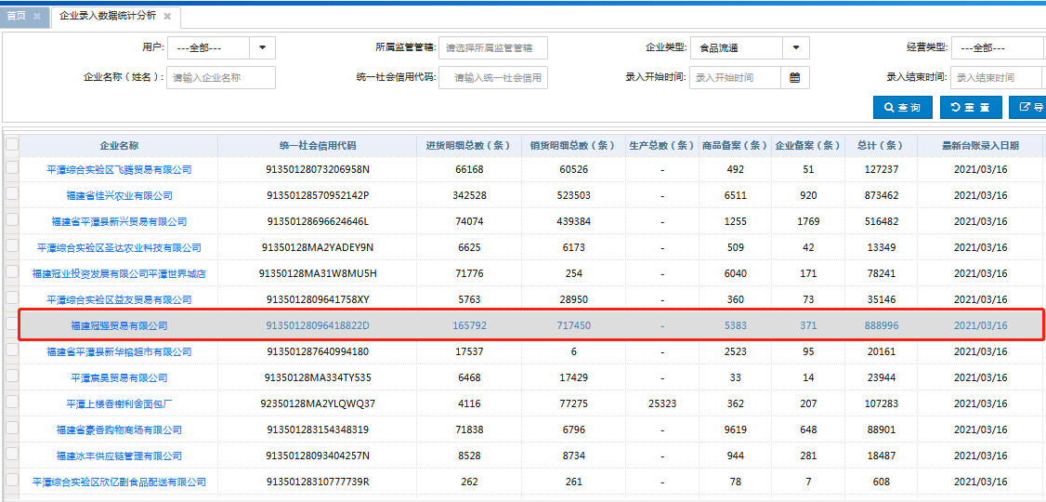
一品一码工作推进情况统计表 （食品销售环节）
序号 | 主体名称 | 监管机构 | 6月台账数 | 7月台账数 | 8月台账数 | 9月台账数 | 10月台账数 | 11月台账数 | 12月台账数 | 总计
1 | 福建冠强贸易有限公司 | 坛东分局 | 30785 | 47121 | 51589 | 49383 | 44088 | 44366 | 53539 | 320871
2 | 福建冠业投资发展有限公司平潭泰元店 | 坛西分局 | 3270 | 7812 | 9603 | 9506 | 12582 | 7866 | 8377 | 59016
3 | 福建省平潭县新兴贸易有限公司 | 坛东分局 | 6283 | 7367 | 7910 | 6863 | 6701 | 5542 | 5731 | 46397
4 | 平潭综合实验区飞腾贸易有限公司 | 坛东分局 | 5177 | 5775 | 5371 | 6213 | 5119 | 4385 | 5430 | 37470
5 | 福建涵程创辉贸易有限公司 | 坛东分局 | 3960 | 4046 | 4754 | 5526 | 4227 | 5297 | 6687 | 34497
6 | 福建冠业投资发展有限公司平潭福胜店 | 坛西分局 | — | — | 7309 | 5998 | 4456 | 4122 | 4689 | 26574
7 | 福建冠业投资发展有限公司平潭流水店 | 君山分局 | 2665 | 3133 | 4595 | 3810 | 2926 | 3078 | 3553 | 23760
8 | 平潭宸昊贸易有限公司 | 坛东分局 | 6 | 144 | 2731 | 3604 | 3481 | 3102 | 2858 | 15926
9 | 福建冠业投资发展有限公司 | 金井分局 | 1025 | 1477 | 2155 | 782 | 0 | 1340 | 1316 | 8095
10 | 平潭综合实验区远琪贸易有限公司 | 坛东分局 | 1129 | 1218 | 1073 | 1200 | 1047 | 789 | 998 | 7454
11 | 平潭综合实验区圣达农业科技有限公司 | 君山分局 | 0 | 1 | 274 | 2023 | 1139 | 1396 | 1521 | 6354
12 | 平潭英德鑫贸易有限公司 | 坛东分局 | 976 | 1122 | 946 | 814 | 787 | 452 | 806 | 5903
13 | 平潭县城关超福便利店 | 坛东分局 | 612 | 976 | 905 | 852 | 485 | 490 | 508 | 4828
14 | 平潭综合实验区榜样贸易有限公司 | 坛东分局 | 119 | 256 | 869 | 1139 | 468 | 521 | 516 | 3888
15 | 平潭综合实验区中轩贸易有限公司 | 坛东分局 | 173 | 270 | 312 | 707 | 422 | 449 | 393 | 2726
16 | 福建省平潭金宏贸易有限公司 | 坛东分局 | 176 | 327 | 253 | 371 | 225 | 239 | 41 | 1632
17 | 平潭综合实验区佰利多贸易有限公司 | 坛东分局 | 154 | 116 | 107 | 346 | 333 | 290 | 242 | 1588
18 | 平潭鼎金贸易有限公司 | 坛东分局 | 114 | 207 | 165 | 136 | 151 | 65 | 78 | 916
19 | 福建中潭国际贸易有限公司 | 坛东分局 | 15 | 77 | 211 | 144 | 106 | 148 | 93 | 794
20 | 平潭县城关周义凯辉牛奶店 | 坛西分局 | 0 | 41 | 72 | 72 | 122 | 71 | 58 | 436
21 | 福建顺康贸易有限公司 | 君山分局 | — | — | 169 | 64 | 27 | 93 | 49 | 402
22 | 福建省佰花汇食品有限公司 | 金井分局 | 111 | 0 | 0 | 0 | 133 | 0 | 0 | 244
23 | 福建省平潭县鲜有味食品有限公司 | 坛东分局 | 0 | 0 | 0 | 0 | 23 | 0 | 0 | 23
24 | 福建自贸试验区平潭片区鑫海通达供应链管理有限公司 | 金井分局 | 0 | 0 | 0 | 0 | 0 | 0 | 0 | 0

食品生产
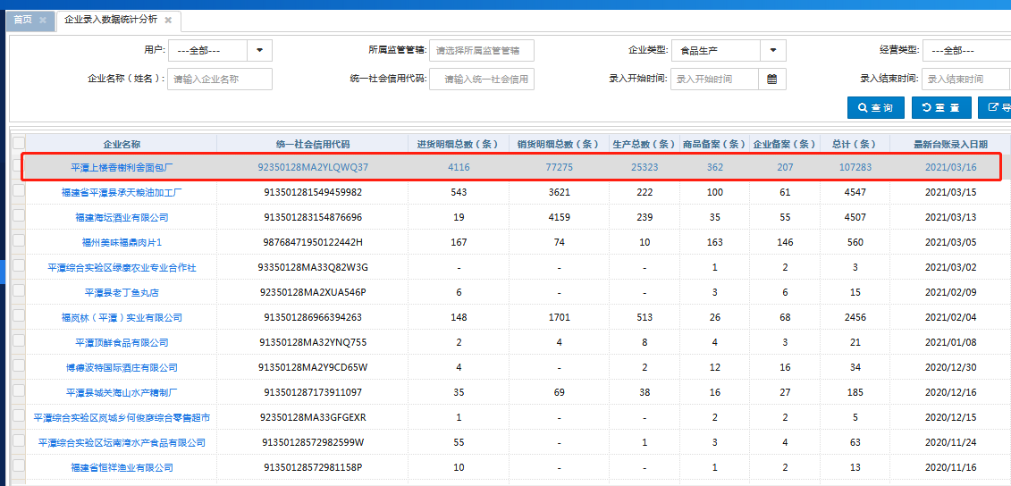
一品一码工作推进情况统计表 （食品生产环节）
序号 | 主体名称 | 总计台账数 2020年4-12月
1 | 平潭上楼香榭利舍面包厂 | 32155
2 | 福建海坛酒业有限公司 | 977
3 | 福建省平潭县承天粮油加工厂 | 251
4 | 福岚林（平潭）实业有限公司 | 225
5 | 平潭综合实验区坛南湾水产食品有限公司 | 40
6 | 福建省恒祥渔业有限公司 | 10
7 | 平潭顶鲜食品有限公司 | 9
8 | 平潭县城关海山水产精制厂 | 9
9 | 博德波特国际酒庄有限公司 | 6
10 | 福建沐春食品贸易有限公司 | 0

重点批发市场
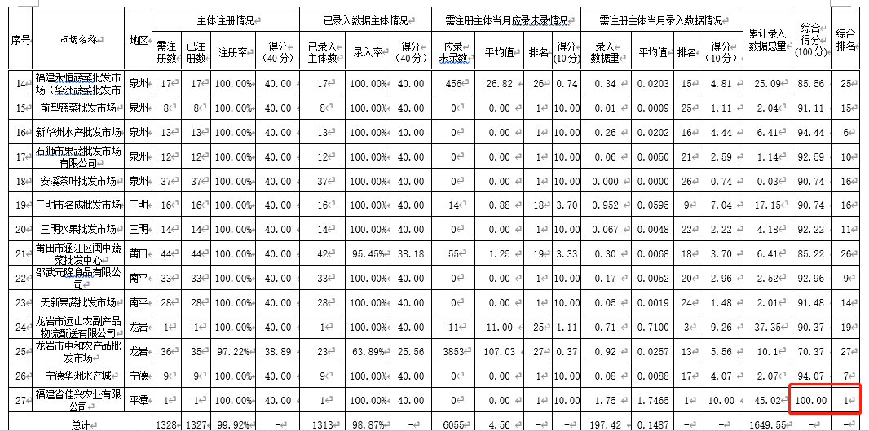
全省系统一品一码工作推进情况统计表 （重点批发市场）
月份 | 市场名称 | 地区 | 注册率 | 录入率 | 录入数据量 （万条） | 累计录入数据总量（万条） | 综合得分 | 全省排名情况
5月 | 福建省佳兴农业有限公司 | 平潭 | 100% | 100% | 1.75 | 45.02 | 100 | 1
6月 | 福建省佳兴农业有限公司 | 平潭 | 100% | 100% | 2.44 | 47.46 | 100 | 1
7月 | 福建省佳兴农业有限公司 | 平潭 | 100% | 100% | 3.09 | 50.55 | 100 | 1
8月 | 福建省佳兴农业有限公司 | 平潭 | 100% | 100% | 2.87 | 53.42 | 100 | 1
9月 | 福建省佳兴农业有限公司 | 平潭 | 100% | 100% | 5.67 | 59.09 | 100 | 1
10月 | 福建省佳兴农业有限公司 | 平潭 | 100% | 100% | 4.69 | 63.78 | 100 | 1
11月 | 福建省佳兴农业有限公司 | 平潭 | 100% | 100% | 5.69 | 69.39 | 100 | 1
12月 | 福建省佳兴农业有限公司 | 平潭 | 100% | 100% | 12.8 | 82.19 | 100 | 1

